注释
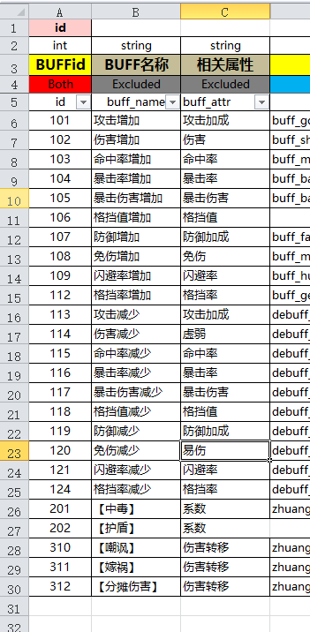
id | Both | id
buff_type | Both | 类型
buff_star | Both | buff的档次
type | Both | buff的属性类型
value | Both | 对应的加成数值
need_star | Both | 需要的星数

生命 | 1 | 生命
攻击 | 2 | 攻击
防御 | 3 | 防御
生命加成 | 4 | 生命加成
攻击加成 | 5 | 攻击加成
防御加成 | 6 | 防御加成
伤害加成 | 7 | 伤害加成
伤害减免 | 8 | 伤害减免
命中率 | 9 | 命中率
闪避率 | 10 | 闪避率
暴击率 | 11 | 暴击率
暴击伤害 | 13 | 暴击伤害
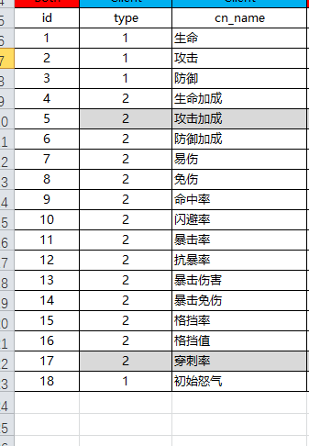
暴击免伤 | 14 | 暴击免伤
格挡率 | 15 | 格挡率
格挡值 | 16 | 格挡值
怒气增加 | 18 | 怒气增加
怒气值 | 19 | 怒气增加

